layer
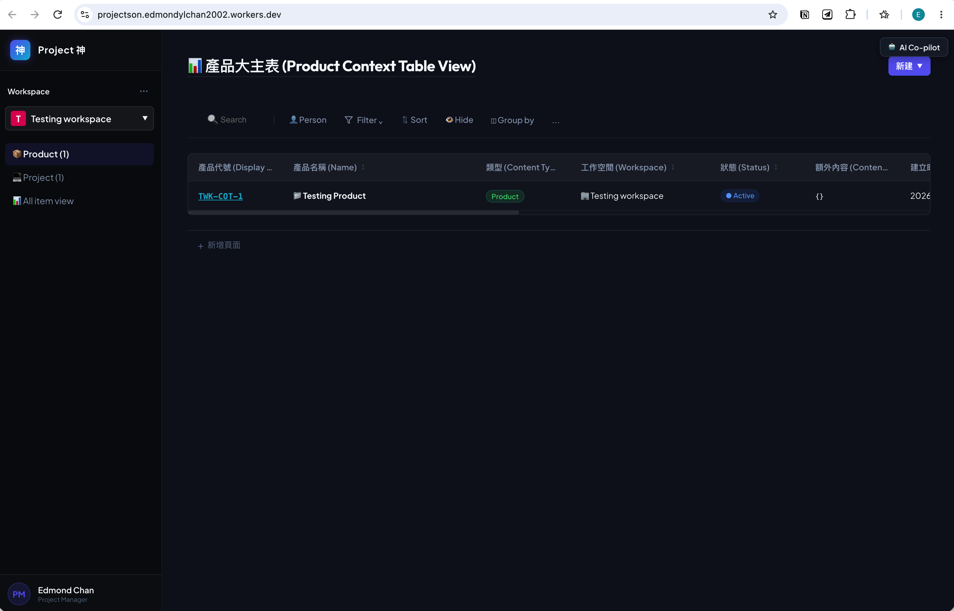
 | 左邊有side bar：
1 | Workspace: 再之下就係Product, Project, All Item. 想再新增個Workspace member. |  | .

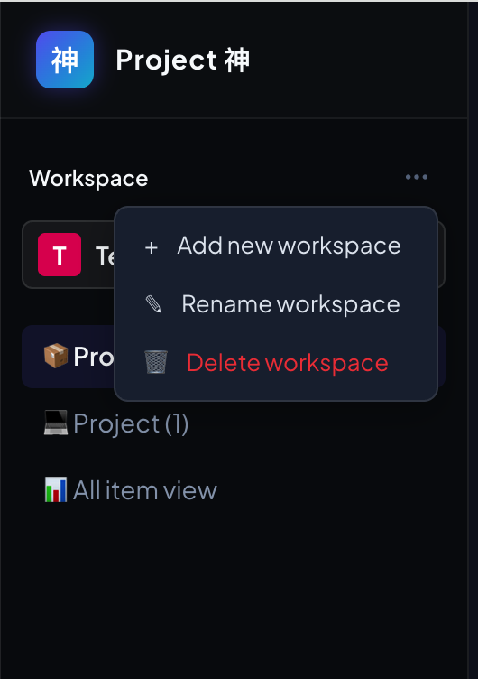
1a | 有個"Workspace"既標題，標題尾有3-dot menu 可以選擇Add new workspace, rename workspace, delete workspace

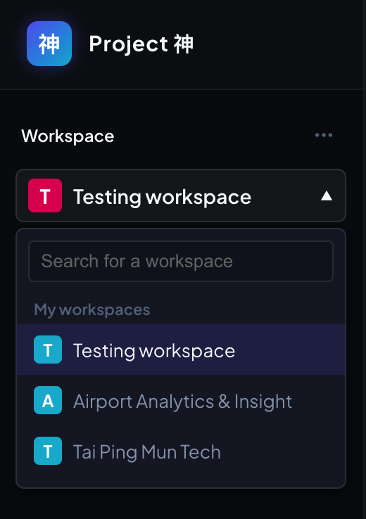
1b | 有個"Workspace"既標題，標題下有個drop down list. 可以選擇已加入既workspace。 選擇指定worksapace後，整個頁面內容只會顯示(filter)該workspace既內容。

2a | 之後就係Product, 所有project_context.context_type為"Project"既都會在這裡顯示。 右邊頁面內容就有Product 呢個標題。 再跟住就係input search bar, filter, sort, hide, group by, table view, info card view呢啲table常用改變table顯示既功能按鈕。（外觀可再設計）

2bii | 功能bar以下就是內容顯示，都把project_context.context_type為"Project"既都會在這裡顯示。 初初我地可以先把project_context既主要attribute都顯示出來。（不用顯示uid欄）。 欄寬可以調較。 這個內容有個框包住，框既長度我想固定到差唔多到網頁視窗大小既底部，可以scroll上下左右，同埋框外有個「+新增」制以新增project. Display Code (context_display_code)既產生機制可參考schema。
2biii | 特別留意，如果data type是option，UI面就以option顯示，仲可以讓用家點擊去展開drop down list，一但選擇了drop down list內容，就會寫入database。 不能在UI編輯既項：Display Code, Workspace, Created At, Updated At, Project update log. 可以在UI編輯文字；如果用家點擊呢類資料(e.g. Product name)，會把string進入編輯模式，該項會顯示出input bar，而文字是目前既string，在編輯模式時input bar尾部會有剔號和交叉，按剔號寫入database，按交叉便退出編輯模式；點擊其他地方都會退出編輯模式。 可以在UI編輯其他datetime, 點擊後會彈出日曆，可讓用家選擇年月日。 可以在UI編輯與其他parent item項(e.g. parent project item, project_owner, allow_access_member)，點擊後會彈出有input search bar既drop down list，該drop down list會顯示首幾項該欄能選既item，可以輸入input bar去搵，如果沒有既可選create，如果係create了就會寫入對應既database。 另外，Display code是整行資料唯一既link，讓用家點擊進入。

2biv | 當按了框外有個「+新增」制，會變成input bar執輸入project既名稱；按save就按現時workspace資料寫入database；按取消就還原

2c | 第2項既所有feature都能應用到Product, Project, All Item。

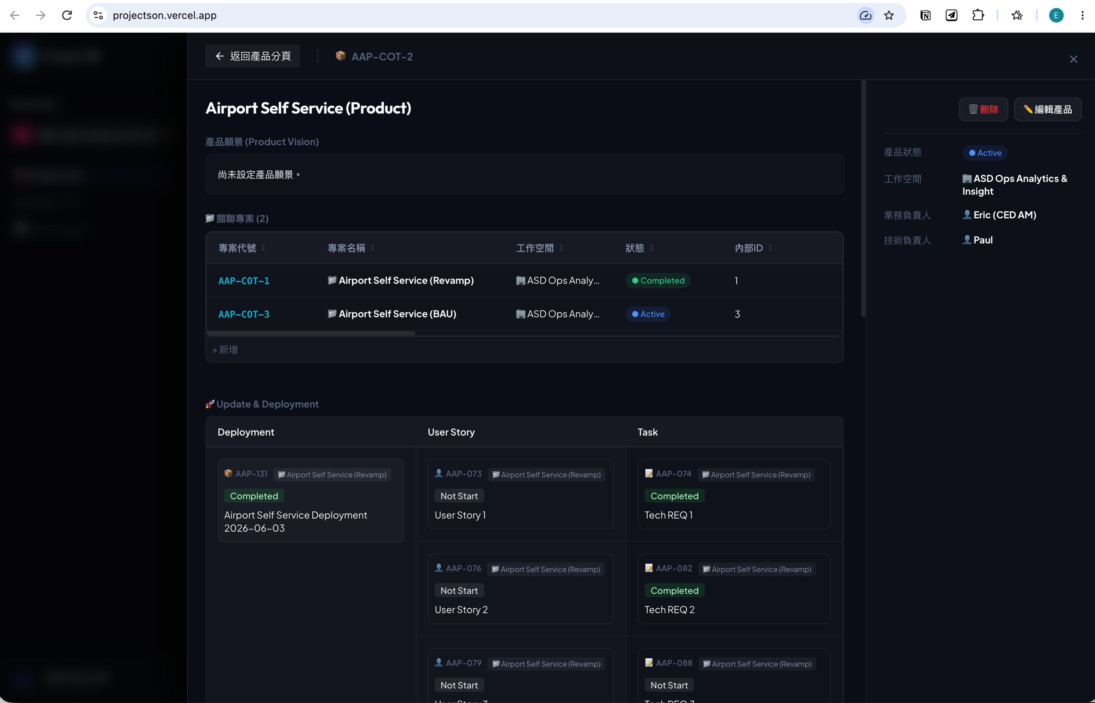
3a | 在product, 當點擊了display code既link，就會有個分頁由右和左咁展開，入面會顯示: Display code, Product Name (點擊後可就地編輯); Product Content (圖為product vision) (類似Notion既文案編輯，呢個欄會用jsonb去儲存，用Notion方便render)(點擊後可就地編輯); Related Project 既框會顯示關聯左既project，可以點擊以新增或search project，會以input search bar & drop down list & create if not match既方式編輯。

3b | 至於Updates & Deployment，用了multi-level row span table做引擎，用既係Deployment 和 User Story既relation - 'Deploys' & 'Is Deployed'，把Deployment關聯既User Story都一齊抽出來顯示。在卡片上按+號就可以新增附屬既item，按了＋號就會彈出input search box或create 對應item, 選擇後會直接更新埋relation. 支援drag & drop更新寫入功能。可以把不同既附屬item搬去唔同既新relation item. 支援item status更新，點擊後會有drop down box做選擇，選擇status後寫入database.

3c | 右邊side bar係該product既訊息，要像以下： Related workspace, project owner, project status, allow_access_member, created at, updated at; 如option, 可點擊選擇及寫入database.

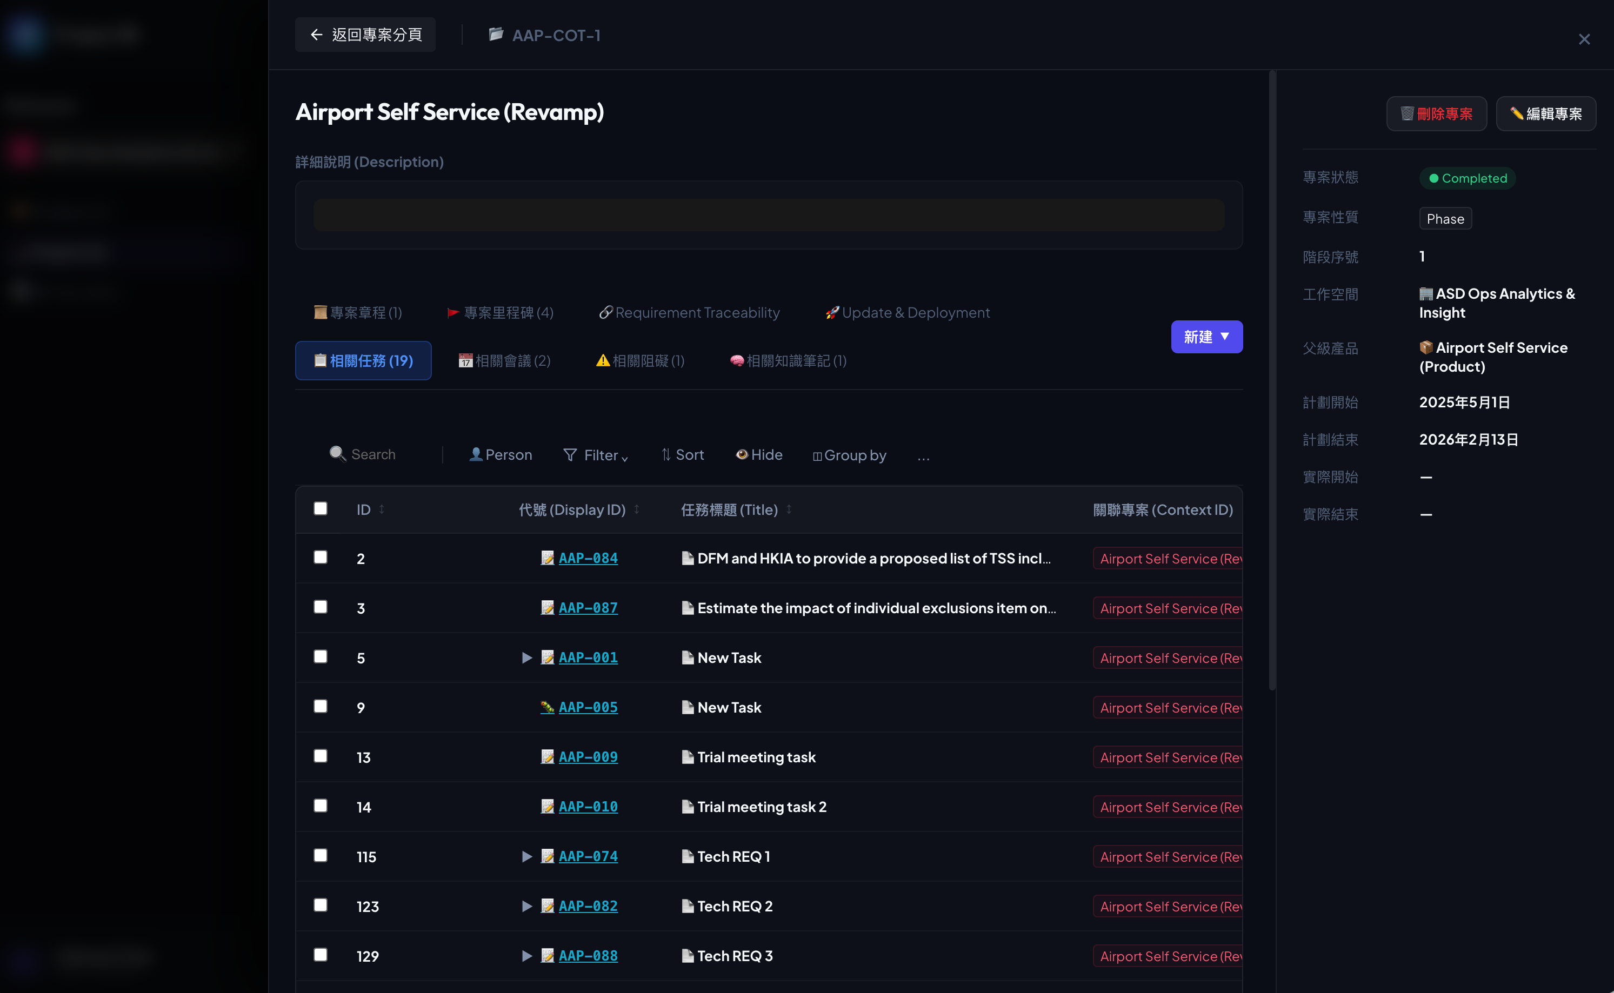
4a | 在Project中，點擊了project display code會有此頁面由右和左展開。 會顯示project name, project description (project_content)，同table.

4b | 右邊side bar係該project既訊息，要像以下： Related workspace, project owner, project status, allow_access_member, created at, updated at; 如option, 可點擊選擇及寫入database.

4c | 基礎是table view （第2項是基礎，我不在這裡重複）, 有以下tab是table view: charter, task, meeting, bottleneck, information (原本是knowledge), decision (新增)

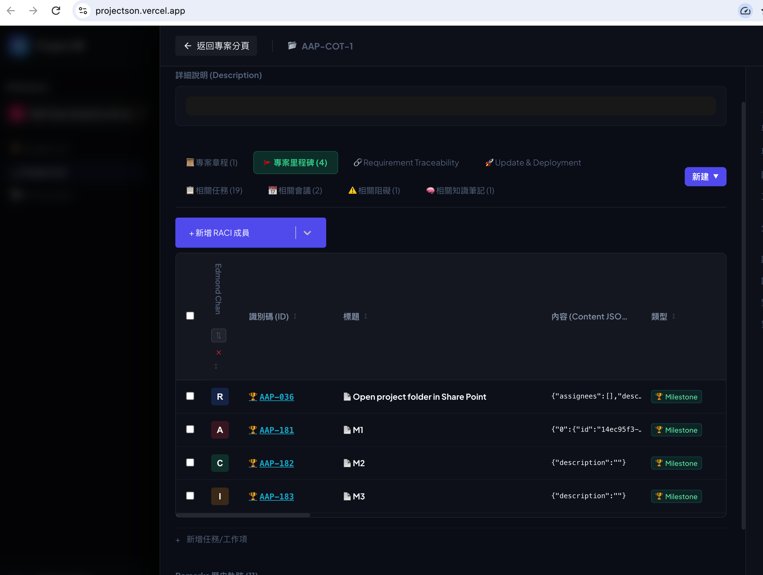
4d | 如果是project > milestone tab會是table view再加item_attribute而合成既表，item_attribute參考4di項。
4di | "raci": { "member_uid": "R", "member_uid": "I", "member_uid": "I", "member_uid": "A" }
4dii | 有粒制是input search box及drop down box選member或新增member，一但選了就寫入database; 而新增既member都會寫入member table和有關既allow_access_member.

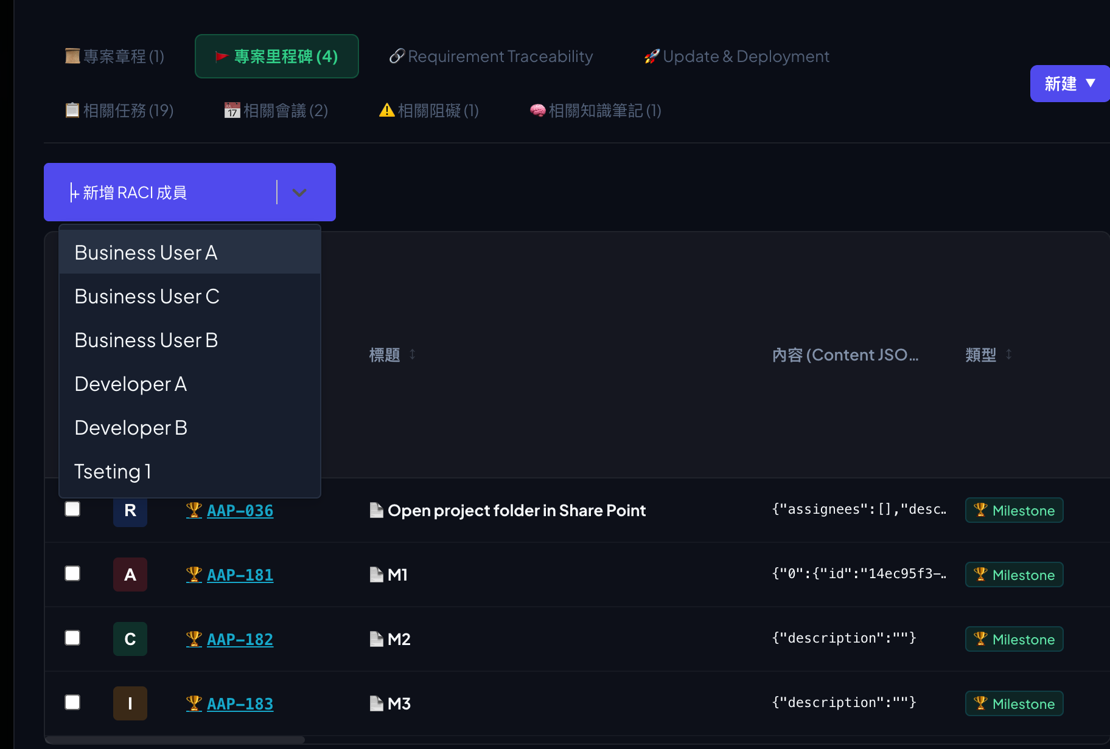

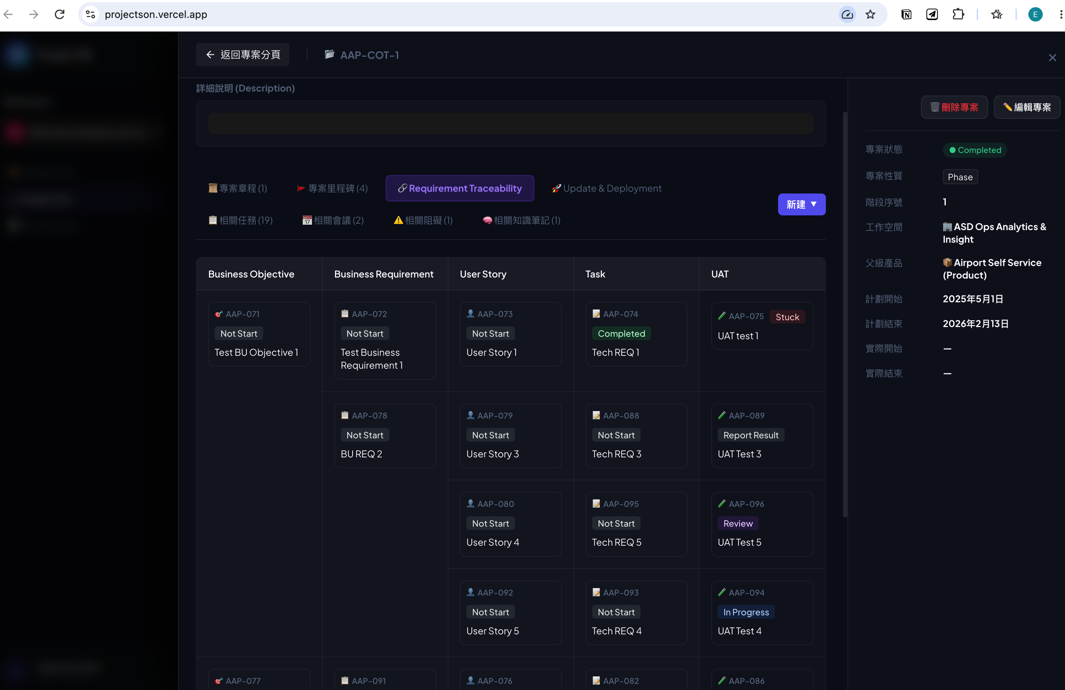
4e | 如果是project > Traceability，用了multi-level row span table做引擎，用既係parent_item關係，情況如下：Objective > Requirement > User Story > Task > UAT。 在卡片上按+號就可以新增附屬既item，按了＋號就會彈出input search box或create 對應item, 選擇後會直接更新埋parent item. 支援drag & drop更新寫入功能。可以把不同既附屬item搬去唔同既新parent item. 支援item status更新，點擊後會有drop down box做選擇，選擇status後寫入database.

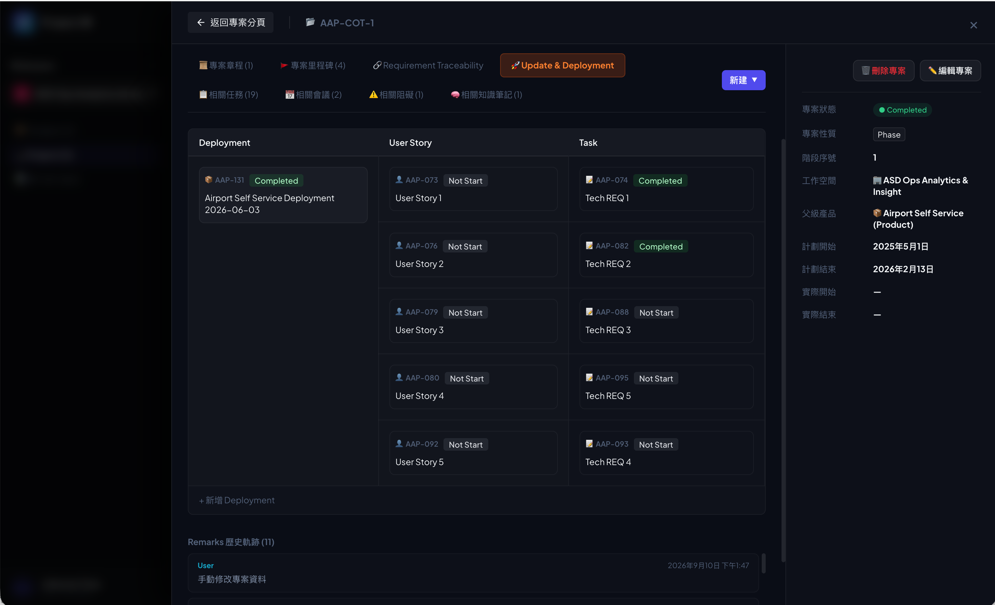
4f | 在project > Updates & Deployment，用了multi-level row span table做引擎，用既係Deployment 和 User Story既relation - 'Deploys' & 'Is Deployed'，把Deployment關聯既User Story都一齊抽出來顯示。在卡片上按+號就可以新增附屬既item，按了＋號就會彈出input search box或create 對應item, 選擇後會直接更新埋relation. 支援drag & drop更新寫入功能。可以把不同既附屬item搬去唔同既新relation item" 支援item status更新，點擊後會有drop down box做選擇，選擇status後寫入database.

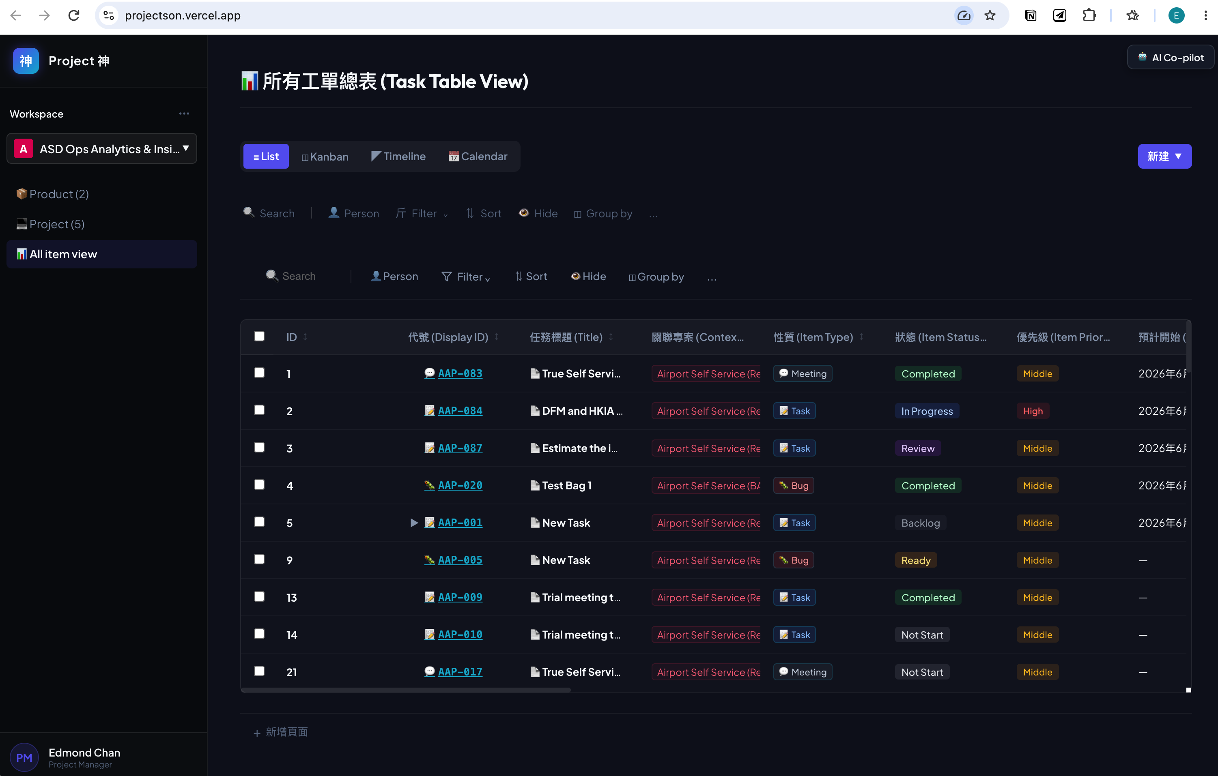
5a | 基礎是table view （第2項是基礎，我不在這裡重複). 會額外有List view, Kanban, Timeline, Calendar顯示方式選擇。

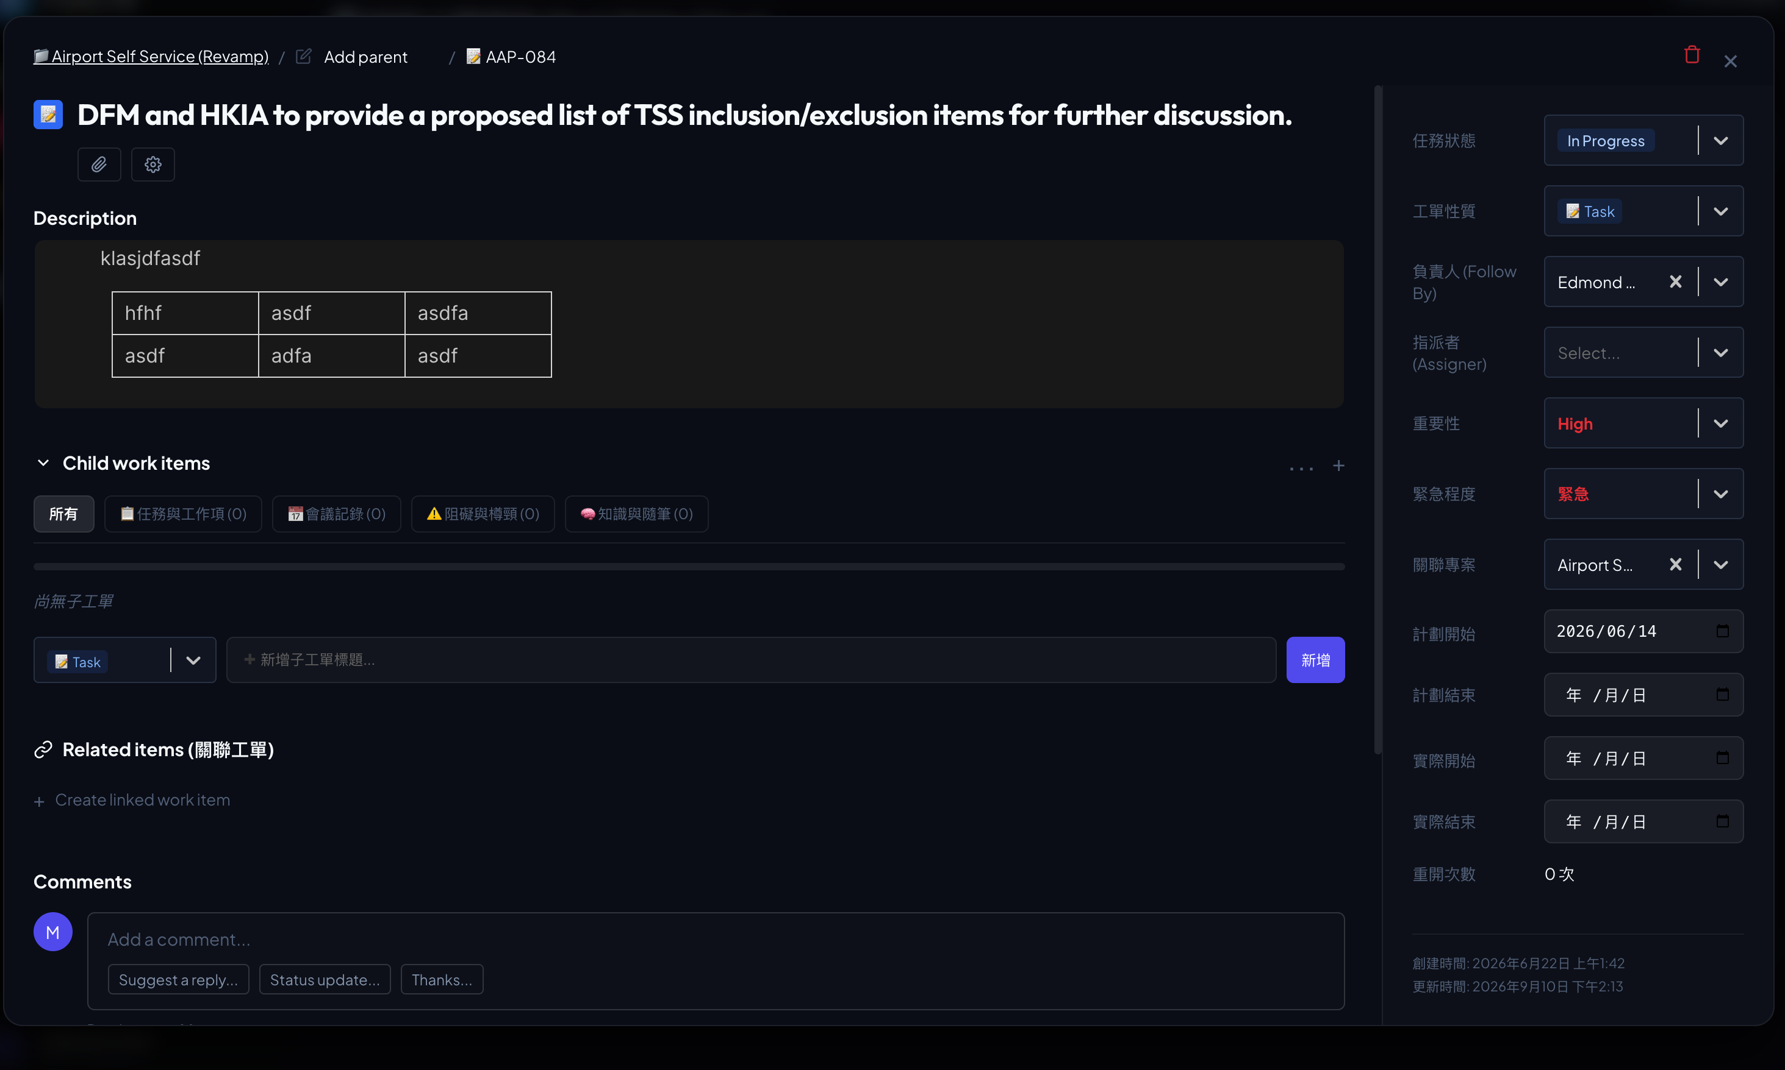
5bi | 本app最基礎既item, project item。基本上參照了Jira來做，最頂有Workspace/Parent item display code/ This item display code

5bii | item title. 可以在UI編輯文字；如果用家點擊呢類資料(e.g. item title)，會把string進入編輯模式，該項會顯示出input bar，而文字是目前既string，在編輯模式時input bar尾部會有剔號和交叉，按剔號寫入database，按交叉便退出編輯模式；點擊其他地方都會退出編輯模式。

5biii | description (item_content) 點擊落去可即時編輯，該位置是Notion類型既文案編輯方式。編輯時，有兩個制在此description框既下面：Save, Cancel. 接Save就寫入database，按cancel就還原及取消編輯模式。

5biv | Child work items (圖示為Subtasks) 按 "+ create child work item" 會顯示出input bar，按尾部既剔號就寫入。

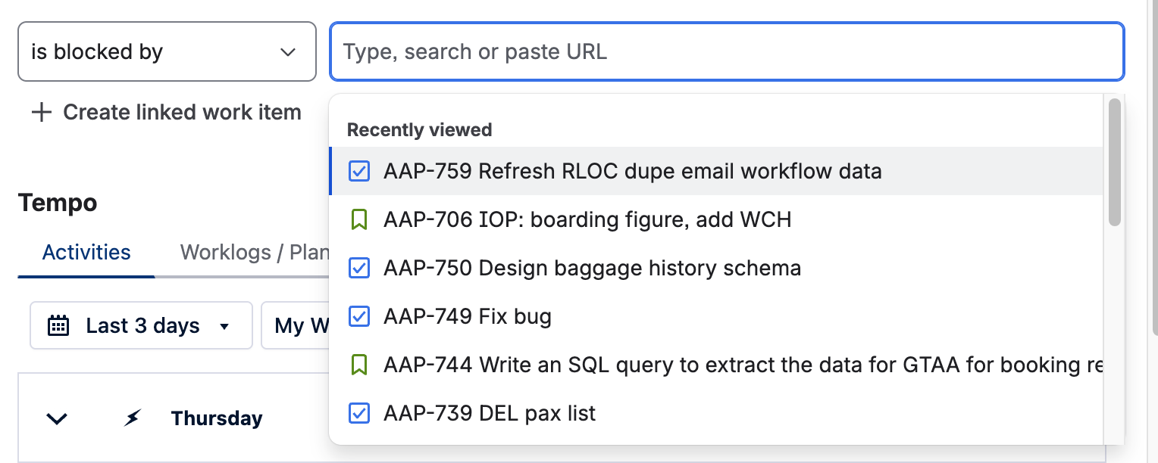

5bv | Related items: 按 "+ create child work item" 會顯示出分別relation typ和input search. 我想再加多個item type選項，如果search match唔到就可以create，按尾部剔號寫入database.

5bvi | Comment: 就如Jira一樣既comment系統，在item.item_comment用jsonb儲存唔同既comment. 圖1: 初始樣子； 圖2: 點擊add a comment後； 圖3: 按完save後既情況。 | 1

 |  | 2

 |  | 3

